Factura

 |  |  |  |  | Esta caja no se mostrará en la factura imprimible, es sólo para fines de cálculo
 | PRESUPUESTO 2024 - REPARACIONES VARIAS |  |  |  | Tasa de impuesto | 21% | Cliente ID | 1018 | Puede ingresar el número de cliente
 |  |  |  |  | Tasa de descuento % | 0% | Incluye descripción | S | Artículos con descripción (S= sí o N=no)
 | Avda. Euzkadi 14, Local 5 |  |  |  |  |  | Filas de artículo de factura | 3 | Esto es el recuento de filas, por favor no lo toques.
 | 28700 - San Sebastian de los Reyes (Madrid) |  |  |  |  |  | Código de moneda | EUR | Euro
 | E-mail: decaminoservicios@gmail.com |  |  |  |  |  | Símbolo de moneda | € | Por favor no lo toques.
 | Tfno: 645 111 999 - 676 490 413 |  |  |  |  |  | Paper | UK | A4-UK(210Xx297mm)
 |  |  | COMUNIDAD DE PROPIETARIOS:
 |  |  | LOS GALLEGOS 27-35 |  |  |  | Limite actual: 148 celdas
 |  |  | CALLE GALLEGOS 27-35
Presupuesto nr: | 20252112 |  | 28032 - VICALVARO
Fecha emisión: | 2025-07-11 |  | MADRID

Descripción |  | Precio unit. | Cant. | Total
Acceso piscina: Escalera "Mixto" 3 peldaños antideslizantes. Suministro/Sustitución de escalera modelo "Pasamanos Mixto" de 3 peldaños con antideslizantes (AISI-316L). 3 años garantía. |  | 652.00 € | 1 | 652.00 €
Acceso piscina: Escalera "Mixto" 4 peldaños. Suministro/Sustitución de escalera modelo "Pasamanos Mixto" de 4 peldaños (AISI-304L). 3 años garantía. |  | 467.00 € | 1 | 467.00 €

 |  |  | SUB TOTAL: | 1,119.00 €
 |  |  | 21% I.V.A. | 234.99 €
 |  |  | COSTE TOTAL | 1,353.99 €

Este presupuesto solamente se aplica a los trabajos arriba descritos y no los materiales ni los trabajos adicionales que pudieran surgir, por cualquier situación inesperada, una vez empezados los trabajos. Todo lo que se repare o se realice fuera de este presupuesto se cobrara aparte. Este presupuesto tiene una validez de 90 días. PARA SU ACEPTACION ROGAMOS NOS DEVUELVAN ESTE PRESUPUESTO FIRMADO. No se comenzará ningún trabajo si el presupuesto no ha sido firmado.

Forma de pago: 50% al firmar el presupuesto y 50% al finalizar los trabajos.

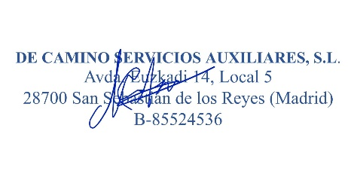
FIRMA CLIENTE: |  |  | FIRMA EMPRESA:

